Instagram掲載文
Instagram フィード投稿 掲載文

 | 記入欄 ※オレンジのセルは必須項目 | 例 |  | フィード投稿文掲載イメージ
投稿希望日 |  | 令和８年3月６日頃
タイトル |  | 第21回食育推進全国大会 in とちぎ プレイベント開催決定！
本文 ※絵文字可 |  | いよいよ開催まであと3か月✨ ひと足先に楽しめるプレイベントを行います！ ぜひ遊びに来てください😊 🎤 とちぎの食と農業アクションプロジェクト トークショー “栗原恵さんと考える とちぎの食と農” 📅 日時 2026年3月13日（金）13:30〜15:00 📍 場所 ベルモール カリヨンプラザ 👀 観覧席 50席（立ち見エリアもあります） さらに当日は、噴水広場で 下野新聞社 presents「とちぎ食育マルシェ」 も同時開催！ （11:00〜16:30） 📝 整理券配布 トークショー整理券は、11:00からマルシェ内栃木県ブースで配布します。 ※立ち見は整理券不要です。 とちぎの“食”を楽しみながら学べる１日。 みなさまのご来場をお待ちしています🍓🌾✨ | 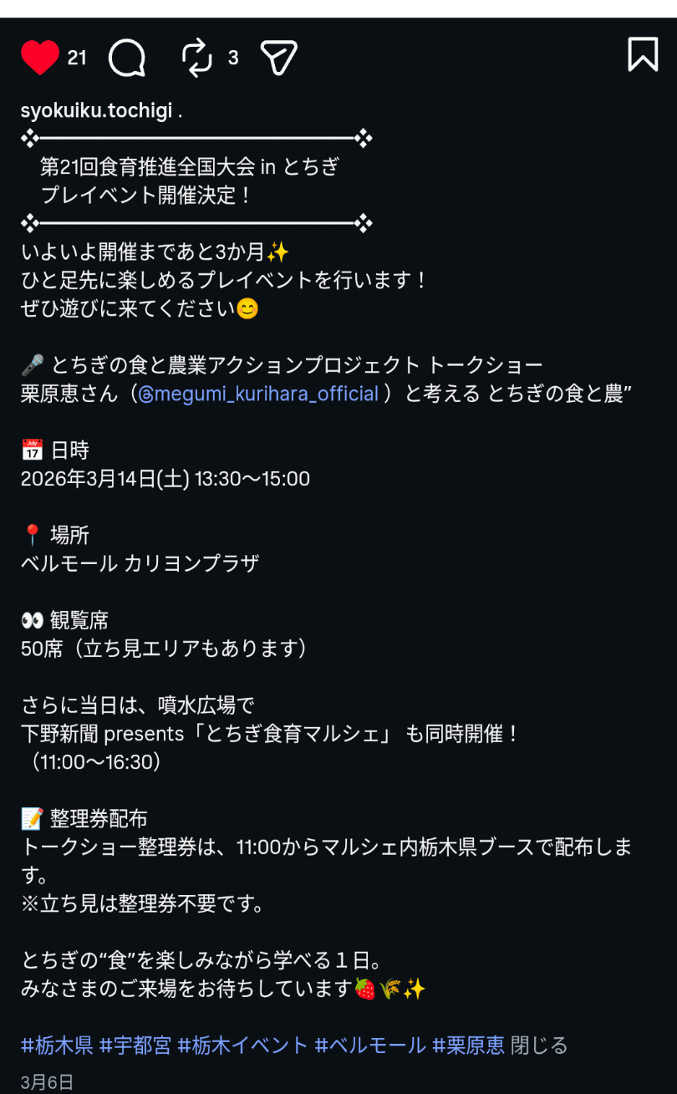
関連URL
ハッシュタグ（５つまで） |  | #栃木県 #宇都宮 #栃木イベント #ベルモール #栗原恵

